Valor de Mercado
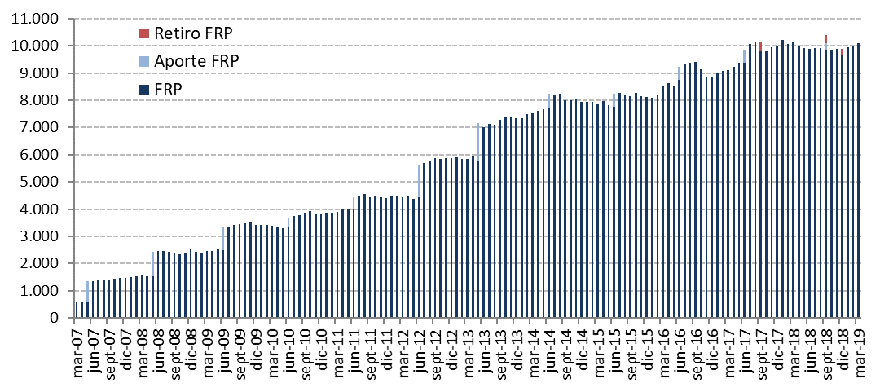
Ajuste Inicial (2006) | Variación del Valor de | 2007 | 2008 | 2009 | 2010 | 2011 | 2012 | 2013 | 2014 | 2015 | 2016 | 2017 | 2018 | 2019 |  |  | Desde el Inicio
 | Mercado (MM US$) |  |  |  |  |  |  |  |  |  |  |  |  | Enero | Febrero | Marzo
 | Valor de Mercado Inicial(1) | 604.63 | 1,466.35 | 2,506.76 | 3,420.83 | 3,836.70 | 4,405.60 | 5,883.25 | 7,335.11 | 7,943.70 | 8,112.21 | 8,862.07 | 10,010.95 | 9,663.25 | 9,933.03 | 9,973.22 | 0.00
604.54 | Aportes | 736.35 | 909.07 | 836.71 | 337.30 | 443.32 | 1,197.37 | 1,376.75 | 498.93 | 463.88 | 462.29 | 505.15 | 541.58 | 0.00 | 0.00 | 0.00 | 8,913.24
 | Retiros | 0.00 | 0.00 | 0.00 | 0.00 | 0.00 | 0.00 | 0.00 | 0.00 | 0.00 | 0.00 | -313.95 | -525.05 | 0.00 | 0.00 | 0.00 | -839.00
 | Interés Devengado | 45.62 | 71.25 | 71.86 | 70.23 | 75.20 | 130.65 | 174.06 | 190.18 | 194.29 | 197.38 | 207.71 | 221.70 | 23.04 | 20.90 | 23.09 | 1,717.17
0.09 | Ganancias (pérdidas) de capital | 79.79 | 60.42 | 5.85 | 8.74 | 50.81 | 150.87 | -94.60 | -75.90 | -485.19 | 94.45 | 754.81 | -581.19 | 247.53 | 19.55 | 110.24 | 346.27
 | Costos de Adm., Custodia y Otros(2) | -0.04 | -0.33 | -0.35 | -0.41 | -0.43 | -1.23 | -4.35 | -4.63 | -4.47 | -4.24 | -4.85 | -4.74 | -0.78 | -0.27 | -0.41 | -31.54
 | Valor de Mercado Final | 1,466.35 | 2,506.76 | 3,420.83 | 3,836.70 | 4,405.60 | 5,883.25 | 7,335.11 | 7,943.70 | 8,112.21 | 8,862.07 | 10,010.95 | 9,663.25 | 9,933.03 | 9,973.22 | 10,106.13 | 10,106.13
 | (1) La creación del FRP se realizó el 28 de diciembre de 2006, con un aporte inicial de US$604,5 millones.
 | (2) Incluye costos asociados a asesorías y otros.

 | Por Clase de Activo | 2007 | 2008 | 2009 | 2010 | 2011 | 2012 (1) | 2013 | 2014 | 2015 | 2016 | 2017 | 2018 | 2019
 | (MM US$) |  |  |  |  |  |  |  |  |  |  |  |  | Enero | Febrero | Marzo
 | Mercado Monetario | 439.54 | 736.05 | 1,018.55 | 1,142.37 | 1,311.07 | - | - | - | - | - | - | - | - | - | -
 | Bonos Soberanos y Otros Activos Relacionados (2) | 974.69 | 1,686.93 | 2,280.42 | 2,559.90 | 2,940.06 | 2,703.67 | 3,431.55 | 3,766.56 | 3,975.33 | 4,099.88 | 4,695.10 | 4,404.18 | 3,820.32 | 3,789.26 | 3,833.56
 | Bonos Indexados a Inflación | 52.13 | 83.79 | 121.86 | 134.42 | 154.47 | 1,029.31 | 1,233.25 | 1,356.21 | 1,344.03 | 1,529.29 | 1,729.17 | 1,649.91 | 1,082.17 | 1,078.51 | 1,101.11
 | MBS de Agencias de EE.UU. |  |  |  |  |  |  |  |  |  |  |  | 0.00 | 587.87 | 587.44 | 596.03
 | Bonos Corporativos | - | - | - | - | - | 1,198.96 | 1,453.66 | 1,609.61 | 1,628.69 | 1,788.70 | 1,993.53 | 1,918.37 | 1,296.44 | 1,299.31 | 1,321.12
 | Bonos de Alto Rendimiento |  |  |  |  |  |  |  |  |  |  |  | 0.00 | 782.16 | 792.28 | 795.57
 | Acciones | - | - | - | - | - | 951.31 | 1,216.65 | 1,211.32 | 1,164.15 | 1,444.20 | 1,593.15 | 1,690.79 | 2,364.06 | 2,426.41 | 2,458.74
 | Valor de Mercado | 1,466.35 | 2,506.76 | 3,420.83 | 3,836.70 | 4,405.60 | 5,883.25 | 7,335.11 | 7,943.70 | 8,112.21 | 8,862.07 | 10,010.95 | 9,663.25 | 9,933.03 | 9,973.22 | 10,106.13
 | (1) Entre el 1° de enero y mediados de marzo se implementó la nueva política de inversión que considera las siguientes clases de activos: bonos soberanos y otros activos relacionados, bonos indexados a inflación, bonos corporativos y acciones.
 | (2) En enero de 2012 se inició la inversión en otros activos relacionados.

 | Por Tipo de Riesgo (1) | 2007 | 2008 | 2009 | 2010 | 2011 | 2012 | 2013 | 2014 | 2015 | 2016 | 2017 | 2018 | 2019
 | (MM US$) |  |  |  |  |  |  |  |  |  |  |  |  | Enero | Febrero | Marzo
 | Soberano y Otros Activos Relacionados | 1,026.81 | 2,102.55 | 2,689.79 | 3,024.63 | 3,652.58 | 3,713.54 | 4,654.00 | 5,122.40 | 5,295.10 | 5,624.09 | 6,422.43 | 6,035.00 | 5,728.70 | 5,641.47 | 5,704.29
 | Bancario(2) | 439.54 | 404.21 | 731.04 | 812.06 | 753.02 | 37.11 | 25.14 | 13.90 | 39.97 | 22.16 | 24.96 | 37.34 | 18.66 | -9.10 | -1.98
 | Bonos Corporativos | - | - | - | - | - | 1,186.74 | 1,444.15 | 1,600.48 | 1,616.86 | 1,777.89 | 1,978.33 | 1,906.92 | 1,828.72 | 1,922.32 | 1,953.94
 | Acciones | - | - | - | - | - | 945.87 | 1,211.83 | 1,206.92 | 1,160.27 | 1,437.93 | 1,585.22 | 1,683.99 | 2,356.95 | 2,418.53 | 2,449.88
 | Valor de Mercado | 1,466.35 | 2,506.76 | 3,420.83 | 3,836.70 | 4,405.60 | 5,883.25 | 7,335.11 | 7,943.70 | 8,112.21 | 8,862.07 | 10,010.95 | 9,663.25 | 9,933.03 | 9,973.22 | 10,106.13
 | (1) En este cuadro los valores reportados pueden diferir del resto del informe dado que los depósitos a plazo y efectivo asociados a cada clase de activo son informados como riesgo bancario.
 | (2) Incluye forwards y TBAs
 | (2) A partir de 2012, representa efectivo, efectivo equivalentes y transacciones no liquidadas.

 | Variación en el Valor de Mercado desde el Inicio
 | (MM US$)
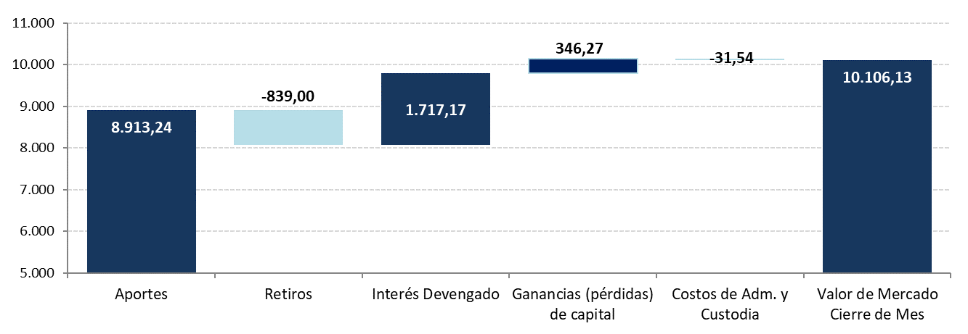

 | Evolución Histórica del Valor de Mercado
 | (MM US$)

